Note_JP
～日本語科目リストの見方～ |  |  |  |  |  |  |  |  |  |  | 早稲田大学日本語教育研究センター
■科目群
 | ・日本語科目は、「総合科目群」と「テーマ科目群」に大きく分かれています。
■カテゴリ
 | ・総合科目群とテーマ科目群は以下の様なカテゴリに分かれています。
 | 総合科目群 |  |  | テーマ科目群
 | 総合日本語 |  |  | 口頭表現
 | 入門日本語 |  |  | 文章表現
 | にほんご |  |  | 聴解
 | 日本語技能（会話・漢字） |  |  | 読解
 |  |  |  | 文法
 |  |  |  | 語彙
 |  |  |  | 社会と文化
 |  |  |  | アカデミック日本語
 |  |  |  | ビジネス日本語
■レベル
 | ・科目によって、日本語のレベルが異なります。
 | ・レベルは科目名の後ろに記載されている数字で表されています。
 | 例 |  | 説明
 | 総合日本語１ |  | 日本語レベルが１の人を対象とした科目です。
 | 日本語の発音２－３ |  | 日本語レベルが２～３の人を対象にした科目です。

 | ※総合科目群の初級科目の履修を検討されている場合、以下初級科目マップ・表を参照のうえ、各科目の違いやレベル感を事前に把握することをおすすめします。
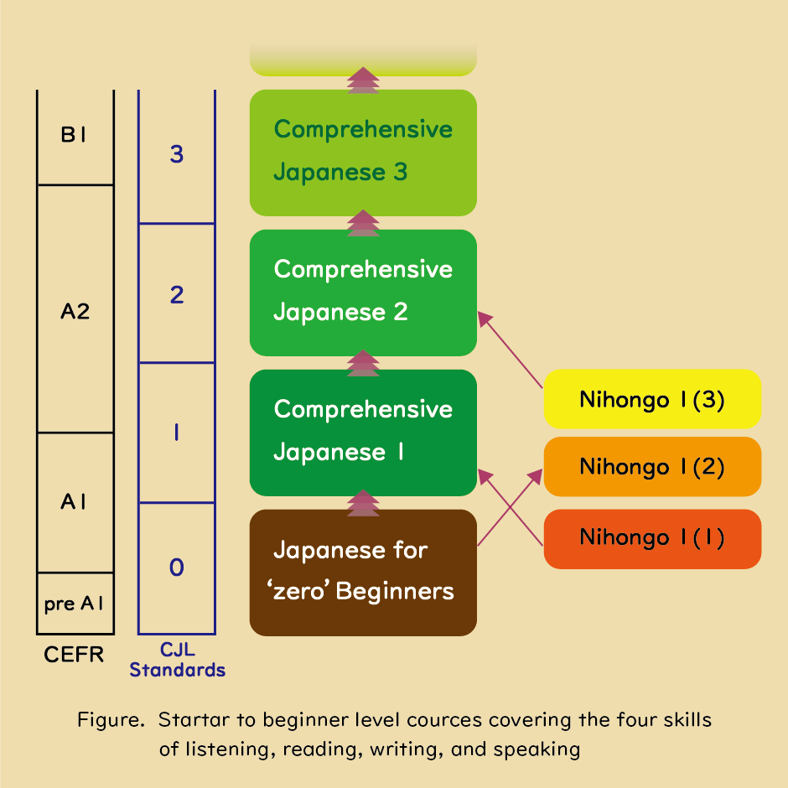

■曜日時限
 | ・科目によって、週に何コマ授業があるかが異なります。
 | 例 |  | 説明 |  |  |  | １週間あたりの授業コマ数
 | 月３ |  | 月曜日の３時間目に、１コマの授業があります。 |  |  |  | １コマ／週
 | 火４-５ |  | 火曜日の４時間目５時間目に、２コマ連続して授業があります。 |  |  |  | ２コマ／週
 | 火２,木１-２,オンデマンド２コマ |  | 火曜日の２時間目に１コマ、木曜日の１時間目と２時間目に連続して２コマ、オンデマンドの授業が２コマあります。 |  |  |  | ５コマ／週
■授業方法区分
 | ・授業方法は、科目ごとに異なります。 ・授業方法は、この「日本語科目リスト」または「Webシラバス検索」で確認してください。 ・授業方法が変更になる場合があるので、最新情報はCJLのウェブサイトとWebシラバスで必ず確認してください。 ・対面授業は教室外にリアルタイム配信しません。
 | 授業方法区分名称 |  |  |  | 説明 |  | 対面授業の有無 | 曜日時限の重複不可 (※１) | キャンパス間の移動時間確保 （※２） | オンライン授業６０単位制限 （※３）
 | 【対面】 |  |  |  | 全ての授業を対面で行います。 |  | ある | 対象 | 必要 | （対象外）
 | 【対面】ハイブリッド（対面回数半数以上） |  |  |  | 教室で行う対面授業とオンライン授業を組み合わせて行います。 対面授業の回数は全体の半分以上です。具体的な内容はシラバスで確認してください。 |  | ある | 対象 | 必要 | （対象外）
 | 【オンライン】ハイブリッド（対面回数半数未満） |  |  |  | 教室で行う対面授業とオンライン授業を組み合わせて行います。 対面授業の回数は全体の半分未満です。具体的な内容はシラバスで確認してください。 |  | ある | 対象 | 必要 | 対象
 | 【オンライン】フルオンデマンド |  |  |  | 全ての授業を、オンデマンドで行います。 |  | （ない） | （対象外） | （不要） | 対象
 | 【オンライン】リアルタイム配信 |  |  |  | 全ての授業をオンラインで行い、その全てまたは一部をリアルタイム配信で行います。 リアルタイム配信の割合は科目によって異なります。具体的な内容はシラバスで確認してください。 |  | （ない） | 対象 | （不要） | 対象
 | ※１：同じ曜日時限には複数の科目を登録することはできません。
 | ※２：授業実施キャンパスが異なる科目を登録する場合は、一定の移動時間を確保しなければなりません。
 |  | キャンパス移動パターン |  |  |  | 移動時間
 |  | 早稲田キャンパス ⇔ 所沢キャンパス |  |  |  | 1 時限（100 分間）
 |  | 早稲田キャンパス ⇔ 東伏見キャンパス |  |  |  | 1 時限（100 分間） か昼休み（50 分間）
 |  | 早稲田キャンパス ⇔ 戸山・西早稲田・喜久井町キャンパス |  |  |  | なし
 | ※３：学部に所属する学生への注意事項 授業方法区分の先頭に【オンライン】とついている科目は、学部における卒業所定単位数へ算入できるが６０単位までとされています。 超過分の単位は卒業参入単位として登録していたとしても算入できませんので、十分注意してください。 上記の上限単位数（６０単位）は学部により異なることがありますので、必ず自身の所属学部からの案内を確認してください。 この件で質問がある場合は、所属学部の事務所に連絡してください。

How to extract a course
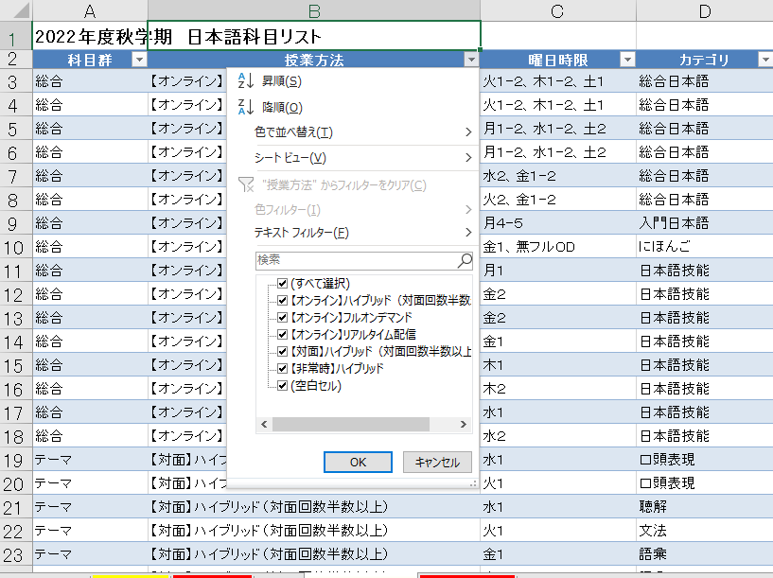
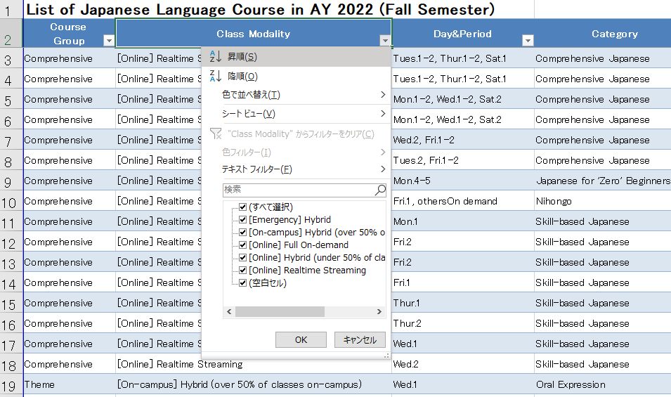
※日本語科目リストから特定の授業方法、レベル、曜日時限などの科目を抽出したい場合、チェックボックスにチェックを入れてください。 | ※Please check the checkbox if you want to extract courses from this list with a specific class modality, level, day&period, etc. .

How to use Web Syllabus Search
■Webシラバス検索 | ■Web Syllabus Search
https://www.wsl.waseda.jp/syllabus/JAA101.php?pLng=jp | https://www.wsl.waseda.jp/syllabus/JAA101.php?pLng=en

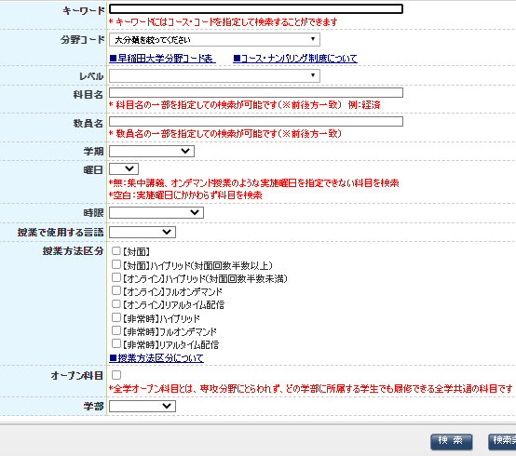
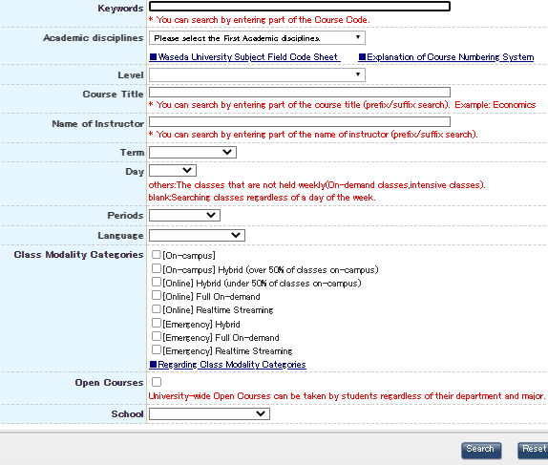

春学期の日本語科目を検索する場合、「春学期・夏学期」を選択する。
秋学期の日本語科目を検索する場合、「秋学期・冬学期」を選択する。
Select "Spring/Summer" when searching for Japanese language courses offered in the Spring Semester.
Select "Fall/Winter" when searching for Japanese language courses offered in the Fall Semester.

日本語科目リストの
・科目名
・教員名
・曜日
・時限
・授業方法区分
を入力して、日本語科目を検索することができます。
You can search for Japanese language courses by entering the following information from this course list.
-Course Title
-Name of Instructor
-Day
-Period
-Class Modality Categories

「日本語」を選択してください
Select "CJL".

